Avaliação de riscos de conformi
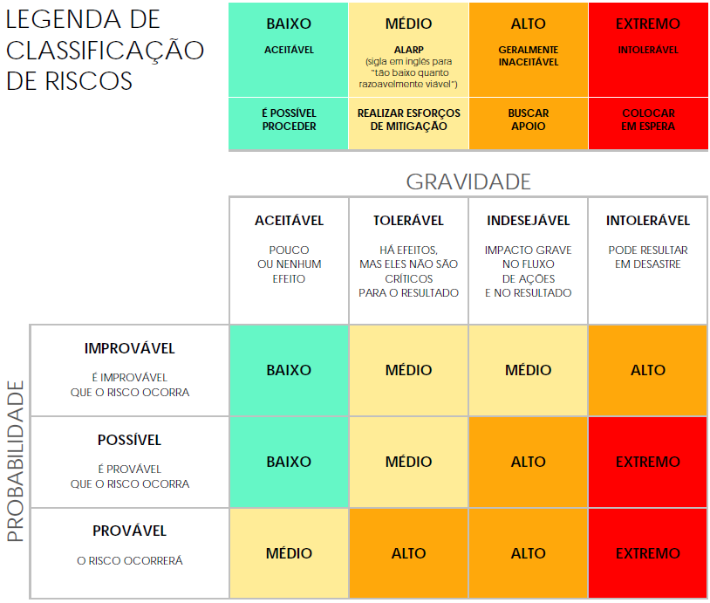
MODELO SIMPLES DE AVALIAÇÃO DE RISCOS DE CONFORMIDADE
ID DO PROJETO | NOME DO PROJETO |  |  | GERENTE DO PROJETO
0 | NOME |  |  | NOME

 |  |  |  |  | AVALIAÇÃO DE RISCOS |  |  |  |  |  | PÓS-MITIGAÇÃO |  |  | DECISÃO
REF./ID | TÓPICO | RISCO | AMBIENTE DE CONTROLE | ATIVIDADES DE CONTROLE | GRAVIDADE DO RISCO | PROBABILIDADE DO RISCO | NÍVEL DO RISCO | MITIGAÇÕES/AVISOS/SOLUÇÕES | INFORMAÇÕES E COMUNICAÇÕES | CONTROLES PRESENTES? | GRAVIDADE DO RISCO | PROBABILIDADE DO RISCO | NÍVEL DO RISCO | ACEITÁVEL CONTINUAR? | COMENTÁRIOS E NOTAS
 |  |  |  |  | ACEITÁVEL | POSSÍVEL | BAIXO |  |  | SIM | ACEITÁVEL | IMPROVÁVEL | BAIXO | SIM | Notas
 |  |  |  |  | TOLERÁVEL | POSSÍVEL | MÉDIO |  |  | NÃO | ACEITÁVEL | IMPROVÁVEL | BAIXO | SIM | Notas
 |  |  |  |  | INDESEJÁVEL | PROVÁVEL | ALTO |  |  | SIM | TOLERÁVEL | POSSÍVEL | MÉDIO | SIM | Notas
 |  |  |  |  | INTOLERÁVEL | PROVÁVEL | EXTREMO |  |  | SIM | INDESEJÁVEL | PROVÁVEL | ALTO | NÃO | Notas
 |  |  |  |  |  |  |  |  |  | SIM
 |  |  |  |  |  |  |  |  |  | SIM
 |  |  |  |  |  |  |  |  |  | SIM
 |  |  |  |  |  |  |  |  |  | SIM
 |  |  |  |  |  |  |  |  |  | SIM
 |  |  |  |  |  |  |  |  |  | SIM
 |  |  |  |  |  |  |  |  |  | SIM
 |  |  |  |  |  |  |  |  |  | SIM
 |  |  |  |  |  |  |  |  |  | SIM
 |  |  |  |  |  |  |  |  |  | SIM
 |  |  |  |  |  |  |  |  |  | SIM
 |  |  |  |  |  |  |  |  |  | SIM
 |  |  |  |  |  |  |  |  |  | SIM

CLIQUE AQUI PARA CRIAR NO SMARTSHEET

